III.1
Figur III.1 | Udviklingen i tilskud pr. elev på almene gymnasier
Retur til forside

 | 2007 | 2009 | 2012
< 75 | 13 | 19 | 0
75-80 | 20 | 49 | 36
80-85 | 33 | 24 | 55
85-90 | 17 | 8 | 11
90-95 | 14 | 3 | 5
95-100 | 3 | 2 | 0
100-105 | 3 | 2 | 0
>105 | 4 | 0 | 0

 | Tilskud per. elev
2007 | 84.11
2008 | 80.15
2009 | 79.64
2010 | 82.65
2011 | 81.84
2012 | 81.94
2013 | 82.37
2014 | 82.35
2015 | 81.85
2016 | 80.25

III.2
Figur III.2 | Kort over tilskud per elev i 2007
Retur til forside

Kommune | Tilskud per studerende
København | 71.05
Frederiksberg | 68.16
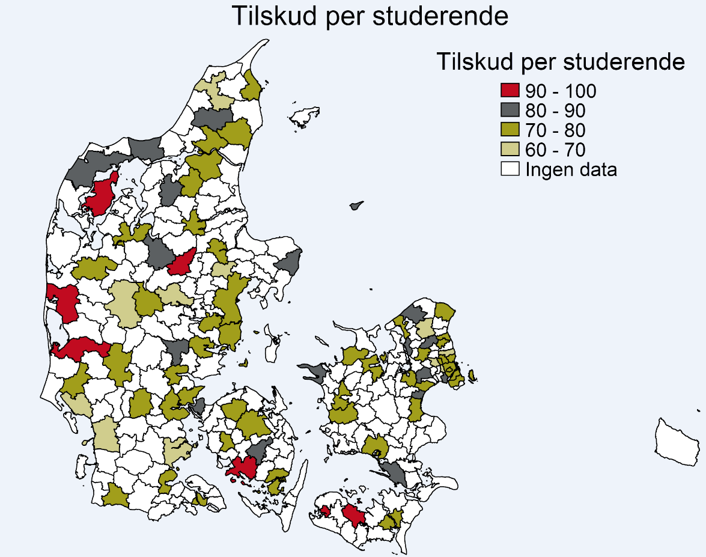
Ballerup | 66.66
Gentofte | 70.39
Gladsakse | 70.57
Herlev | 72.45
Hvidovre | 87.27
Høje Tåstrup | 81.18
Lyngby-Tårbæk | 62.80
Rødovre | 68.45
Tårnby | 75.69
Allerød | 80.27
Birkerød | 75.26
Frederikssund | 89.70
Frederiksværk | 75.02
Helsinge | 81.94
Helsingør | 72.46
Hillerød | 66.84
Hørsholm | 77.70
Stenløse | 75.66
Greve | 75.39
Køge | 75.40
Roskilde | 73.72
Solrød | 82.78
Dragsholm | 72.92
Holbæk | 72.75
Høng | 70.22
Kalundborg | 86.63
Slagelse | 74.21
Maribo | 95.25
Nakskov | 95.90
Nykøbing Falster | 75.08
Næstved | 73.81
Vordingborg | 85.31
Fåborg | 91.55
Glamsbjerg | 78.16
Middelfart | 84.45
Odense | 73.70
Ringe | 81.12
Svendborg | 76.55
Søndersø | 79.81
Haderslev | 66.95
Sønderborg | 73.06
Tønder | 73.03
Åbenrå | 73.58
Esbjerg | 66.92
Grindsted | 78.02
Ribe | 67.42
Varde | 73.44
Vejen | 70.72
Fredericia | 73.97
Horsens | 77.69
Kolding | 73.02
Tørring-Uldum | 81.21
Vejle | 73.30
Herning | 65.56
Holstebro | 72.38
Ikast | 79.25
Ringkøbing | 90.42
Grenå | 84.93
Hadsten | 69.71
Odder | 70.83
Randers | 76.80
Silkeborg | 63.23
Skanderborg | 77.26
Århus | 70.45
Egvad | 91.60
Bjerringbro | 98.21
Morsø | 97.04
Skive | 77.17
Thisted | 82.91
Viborg | 82.12
Brønderslev | 82.54
Dronninglund | 74.40
Fjerritslev | 84.96
Frederikshavn | 73.34
Hjørring | 69.89
Hobro | 73.45
Støvring | 72.95
Ålborg | 71.47
Års | 83.01

III.3
Figur III.3 | Ensretning af tilskud 2007-12
Retur til forside

 | Tilskud per. elev (2007) | aendring_2012 | Hjælpeserie | Hjælpeserie
1 | 69.71 | 8.29 | 0.00 | 65.00
2 | 70.05 | 15.64 | 0.00 | 65.00
3 | 70.18 | 7.92 | 0.00 | 65.00
4 | 72.78 | 6.46 | 0.00 | 65.00
5 | 73.50 | 6.71 | 0.00 | 65.00
6 | 73.59 | 6.37 | 0.00 | 65.00
7 | 73.99 | 5.96 | 0.00 | 65.00
8 | 74.19 | 6.42 | 0.00 | 65.00
9 | 74.29 | 4.21 | 0.00 | 65.00
10 | 74.32 | 8.72 | 0.00 | 65.00
11 | 74.36 | 5.14 | 0.00 | 65.00
12 | 74.84 | 7.08 | 0.00 | 65.00
13 | 74.93 | 2.15 | 0.00 | 65.00
14 | 75.48 | 3.78 | 0.00 | 65.00
15 | 75.51 | 3.63 | 0.00 | 65.00
16 | 75.97 | 3.07 | 0.00 | 65.00
17 | 75.98 | 2.88 | 0.00 | 65.00
18 | 75.99 | 5.62 | 0.00 | 65.00
19 | 76.28 | 2.37 | 0.00 | 65.00
20 | 76.39 | 2.57 | 0.00 | 65.00
21 | 76.53 | 3.30 | 0.00 | 65.00
22 | 76.92 | 0.78 | 0.00 | 65.00
23 | 77.16 | 0.16 | 0.00 | 65.00
24 | 77.38 | 1.23 | 0.00 | 65.00
25 | 77.58 | 3.16 | 0.00 | 65.00
26 | 77.59 | 0.73 | 0.00 | 65.00
27 | 77.88 | 2.57 | 0.00 | 65.00
28 | 77.95 | 3.21 | 0.00 | 65.00
29 | 78.26 | -1.21 | 0.00 | 65.00
30 | 78.34 | 0.89 | 0.00 | 65.00
31 | 78.50 | 3.52 | 0.00 | 65.00
32 | 78.50 | 1.94 | 0.00 | 65.00
33 | 78.63 | 5.41 | 0.00 | 65.00
34 | 80.34 | 0.02 | 0.00 | 65.00
35 | 80.42 | 2.05 | 0.00 | 65.00
36 | 80.76 | -1.90 | 0.00 | 65.00
37 | 80.85 | -0.48 | 0.00 | 65.00
38 | 80.95 | 2.46 | 0.00 | 65.00
39 | 80.98 | 0.39 | 0.00 | 65.00
40 | 81.05 | -0.48 | 0.00 | 65.00
41 | 81.07 | 4.34 | 0.00 | 65.00
42 | 81.18 | -0.40 | 0.00 | 65.00
43 | 81.26 | -1.52 | 0.00 | 65.00
44 | 81.40 | -2.26 | 0.00 | 65.00
45 | 81.52 | -1.00 | 0.00 | 65.00
46 | 81.53 | -1.68 | 0.00 | 65.00
47 | 81.67 | -0.52 | 0.00 | 65.00
48 | 81.79 | -2.90 | 0.00 | 65.00
49 | 81.84 | -2.35 | 0.00 | 65.00
50 | 81.93 | -2.30 | 0.00 | 65.00
51 | 82.10 | 0.70 | 0.00 | 65.00
52 | 82.38 | -3.62 | 0.00 | 65.00
53 | 82.57 | -2.53 | 0.00 | 65.00
54 | 82.59 | -0.64 | 0.00 | 65.00
55 | 83.04 | -1.74 | 0.00 | 65.00
56 | 83.16 | -3.33 | 0.00 | 65.00
57 | 83.28 | 0.33 | 0.00 | 65.00
58 | 83.33 | -2.35 | 0.00 | 65.00
59 | 83.54 | 1.92 | 0.00 | 65.00
60 | 83.68 | -1.30 | 0.00 | 65.00
61 | 83.69 | -5.99 | 0.00 | 65.00
62 | 83.98 | -1.43 | 0.00 | 65.00
63 | 84.02 | -2.86 | 0.00 | 65.00
64 | 84.32 | -7.10 | 0.00 | 65.00
65 | 84.52 | 0.92 | 0.00 | 65.00
66 | 84.97 | -5.49 | 0.00 | 65.00
67 | 85.04 | -4.39 | 0.00 | 65.00
68 | 85.09 | -0.99 | 0.00 | 65.00
69 | 85.49 | -3.47 | 0.00 | 65.00
70 | 85.66 | -5.07 | 0.00 | 65.00
71 | 85.76 | -4.31 | 0.00 | 65.00
72 | 85.81 | -6.21 | 0.00 | 65.00
73 | 86.25 | -2.67 | 0.00 | 65.00
74 | 86.60 | -4.62 | 0.00 | 65.00
75 | 86.76 | -5.19 | 0.00 | 65.00
76 | 87.37 | -7.31 | 0.00 | 65.00
77 | 87.43 | -5.85 | 0.00 | 65.00
78 | 87.44 | -7.59 | 0.00 | 65.00
79 | 87.83 | -6.49 | 0.00 | 65.00
80 | 87.97 | -4.85 | 0.00 | 65.00
81 | 88.59 | -7.07 | 0.00 | 65.00
82 | 89.10 | -8.15 | 0.00 | 65.00
83 | 89.32 | -6.55 | 0.00 | 65.00
84 | 90.05 | -6.11 | 0.00 | 65.00
85 | 90.11 | -3.23 | 0.00 | 65.00
86 | 90.14 | -3.82 | 0.00 | 65.00
87 | 90.91 | -2.00 | 0.00 | 65.00
88 | 90.96 | -14.70 | 0.00 | 65.00
89 | 91.39 | -9.92 | 0.00 | 65.00
90 | 91.62 | -9.56 | 0.00 | 65.00
91 | 91.89 | -8.06 | 0.00 | 65.00
92 | 92.03 | -8.47 | 0.00 | 65.00
93 | 92.14 | -7.53 | 0.00 | 65.00
94 | 93.74 | -11.54 | 0.00 | 65.00
95 | 94.27 | -0.39 | 0.00 | 65.00
96 | 94.31 | -6.00 | 0.00 | 65.00
97 | 94.69 | -10.66 | 0.00 | 65.00
98 | 96.16 | -11.82 | 0.00 | 65.00
99 | 96.87 | -10.39 | 0.00 | 65.00
100 | 99.56 | -15.62 | 0.00 | 65.00
101 | 100.37 | -16.16 | 0.00 | 65.00
102 | 101.62 | -10.26 | 0.00 | 65.00
103 | 101.68 | -13.04 | 0.00 | 65.00
104 | 105.73 | -17.18 | 0.00 | 65.00
105 | 106.45 | -11.97 | 0.00 | 65.00
106 | 107.72 | -16.66 | 0.00 | 65.00
107 | 109.01 | -14.72 | 0.00 | 115.00

III.4
Figur III.4 | Ensretning af tilskud efter 2007
Retur til forside

 | Serie 1 | Serie 2 | Serie 3
2008 | -0.22 | -0.14 | -0.18
2009 | -0.36 | -0.25 | -0.30
2010 | -0.51 | -0.35 | -0.43
2011 | -0.74 | -0.52 | -0.63
2012 | -0.74 | -0.63 | -0.68
2013 | -0.76 | -0.65 | -0.71
2014 | -0.81 | -0.69 | -0.75
2015 | -0.81 | -0.58 | -0.69
2016 | -0.75 | -0.51 | -0.63

Hjælpeline | 0.00

III.5
Figur III.5 | Udvikling i færdiggørelse
Retur til forside

 | Øget tilskud sfa. reformen | Sænket tilskud sfa. reformen | Serie 3 | Serie 4 | Serie 5 | Serie 6
1995 | 87.06 | 87.38 | 18.00 | 50.00 | 11.00 | 50.00
1996 | 86.94 | 86.76 | 18.00 | 90.00 | 11.00 | 90.00
1997 | 85.03 | 84.51
1998 | 85.36 | 86.53
1999 | 84.44 | 85.40
2000 | 83.50 | 84.19
2001 | 84.92 | 84.73
2002 | 83.59 | 81.45
2003 | 85.14 | 84.42
2004 | 84.58 | 84.09
2005 | 85.90 | 83.53
2006 | 85.34 | 83.48
2007 | 87.14 | 85.16
2008 | 87.98 | 85.40
2009 | 87.59 | 85.51
2010 | 86.71 | 84.66
2011 | 86.01 | 84.66
2012 | 85.07 | 83.86
2013 | 85.45 | 85.46

III.6
Figur III.6 | Effekt på færdiggørelse
Retur til forside

 | Serie 1 | Serie 2 | Serie 3
2005 | 0.06 | 0.00 | 0.03
2006 | 0.05 | -0.01 | 0.02
2007 | 0.06 | -0.02 | 0.02
2008 | 0.05 | -0.03 | 0.01
2009 | 0.05 | -0.01 | 0.02
2010 | 0.05 | -0.03 | 0.01
2011 | 0.04 | -0.03 | 0.01
2012 | 0.05 | -0.03 | 0.01
2013 | 0.03 | -0.04 | 0.00

Hjælpeline | 0.00

III.7
Figur III.7 | Udvikling i karakterer
Retur til forside

 | Øget tilskud sfa. reformen | Sænket tilskud sfa. reformen | Serie 3 | Serie 4 | Serie 5 | Serie 6
1995 | 6.94 | 6.85 | 18.00 | 4.00 | 11.00 | 4.00
1996 | 6.96 | 6.82 | 18.00 | 9.00 | 11.00 | 9.00
1997 | 7.03 | 6.87
1998 | 7.03 | 6.92
1999 | 6.93 | 6.83
2000 | 7.05 | 6.90
2001 | 6.97 | 6.86
2002 | 7.02 | 6.88
2003 | 7.12 | 6.87
2004 | 7.13 | 6.98
2005 | 6.94 | 6.81
2006 | 6.87 | 6.74
2007 | 6.92 | 6.74
2008 | 6.99 | 6.77
2009 | 7.07 | 6.84
2010 | 7.13 | 6.92
2011 | 7.22 | 6.96
2012 | 7.32 | 7.04
2013 | 7.40 | 7.15

III.8
Figur III.8 | Effekt på karakterer
Retur til forside

 | Serie 1 | Serie 2 | Serie 3
2005 | 0.09 | -0.14 | -0.02
2006 | 0.13 | -0.12 | 0.00
2007 | 0.11 | -0.15 | -0.02
2008 | 0.10 | -0.14 | -0.02
2009 | 0.08 | -0.17 | -0.04
2010 | 0.09 | -0.13 | -0.02
2011 | 0.14 | -0.10 | 0.02
2012 | 0.17 | -0.05 | 0.06
2013 | 0.15 | -0.10 | 0.03

Hjælpeline | 0.00

III.9
Figur III.9 | Udvikling i overgang til videre uddannelse
Retur til forside

 | Øget tilskud sfa. reformen | Sænket tilskud sfa. reformen | Serie 3 | Serie 4 | Serie 5 | Serie 6
1995 | 54.82 | 56.35 | 18.00 | 30.00 | 11.00 | 30.00
1996 | 58.19 | 57.53 | 18.00 | 90.00 | 11.00 | 90.00
1997 | 58.10 | 57.18
1998 | 58.26 | 59.30
1999 | 57.44 | 58.20
2000 | 58.07 | 59.43
2001 | 60.61 | 59.88
2002 | 62.07 | 60.45
2003 | 65.64 | 63.93
2004 | 64.64 | 65.07
2005 | 68.46 | 66.02
2006 | 68.42 | 67.49
2007 | 70.27 | 69.54
2008 | 71.12 | 69.85
2009 | 69.34 | 68.29
2010 | 67.81 | 66.93
2011 | 64.94 | 64.49
2012 | 37.40 | 40.26

III.10
Figur III.10 | Effekt på overgang til videre uddannelse
Retur til forside

 | Serie 1 | Serie 2 | Serie 3
2005 | 0.08 | 0.01 | 0.04
2006 | 0.05 | -0.01 | 0.02
2007 | 0.06 | -0.02 | 0.02
2008 | 0.05 | -0.03 | 0.01
2009 | 0.06 | -0.02 | 0.02
2010 | 0.04 | -0.03 | 0.01
2011 | 0.04 | -0.03 | 0.00

Hjælpeline | 0.00

III.11
Figur III.11 | Effekt på elevtal og -sammensætning
Retur til forside

 | Serie 1 | Serie 2 | Serie 3
2008 | 1.99 | -0.03 | 0.98
2009 | 3.15 | -0.07 | 1.54
2010 | 3.79 | -1.39 | 1.20
2011 | 3.47 | -3.52 | -0.03
2012 | 4.48 | -2.87 | 0.81
2013 | 4.71 | -2.96 | 0.87
2014 | 3.94 | -4.10 | -0.08
2015 | 3.45 | -5.09 | -0.82
2016 | 3.31 | -2.54 | 0.38

Hjælpeline | 0.00

 | Serie 1 | Serie 2 | Serie 3
2005 | 0.012 | -0.007 | 0.002
2006 | 0.008 | -0.007 | 0.000
2007 | 0.008 | -0.010 | -0.001
2008 | 0.026 | 0.004 | 0.015
2009 | 0.023 | -0.001 | 0.011
2010 | 0.021 | -0.003 | 0.009
2011 | 0.020 | -0.004 | 0.008
2012 | 0.022 | -0.003 | 0.009
2013 | 0.019 | -0.004 | 0.008

Hjælpeline | 0.00

III.12
Figur III.12 | Effekten på lønomkostningerne
Retur til forside

 | Serie 1 | Serie 2 | Serie 3
2008 | 0.33 | -0.05 | 0.14
2009 | 0.47 | 0.00 | 0.24
2010 | 0.61 | 0.12 | 0.37
2011 | 0.86 | 0.43 | 0.64
2012 | 0.75 | 0.27 | 0.51
2013 | 0.70 | 0.24 | 0.47
2014 | 0.80 | 0.36 | 0.58
2015 | 1.26 | 0.34 | 0.80
2016 | 1.26 | 0.39 | 0.83

Hjælpeline | 0.00

III.13
Figur III.13 | Effekten på lærerløntimer
Retur til forside

 | Øvre 95% | Nedre 95% | Koef.
2009 | 10.92 | -1.07 | 4.93 | 1.09 | -0.11 | 0.49
2010 | 14.81 | 1.63 | 8.22 | 1.48 | 0.16 | 0.82
2011 | 20.12 | 7.89 | 14.01 | 2.01 | 0.79 | 1.40
2012 | 19.70 | 4.65 | 12.18 | 1.97 | 0.47 | 1.22
2013 | 20.07 | 4.06 | 12.06 | 2.01 | 0.41 | 1.21
2014 | 22.67 | 4.32 | 13.50 | 2.27 | 0.43 | 1.35
2015 | 29.99 | 13.75 | 21.87 | 3.00 | 1.38 | 2.19

Hjælpeline | 0.00

III.14
Figur III.14 | Effekten på gns. timeløn
Retur til forside
Alle lærere
 | Øvre 95% | Nedre 95% | Koef. | Øvre 95% | Nedre 95% | Koef.
2009 | 1.43 | -6.93 | -2.75 | 0.14 | -0.69 | -0.28
2010 | 4.80 | -5.25 | -0.22 | 0.48 | -0.53 | -0.02
2011 | 5.33 | -3.35 | 0.99 | 0.53 | -0.34 | 0.10
2012 | 2.52 | -7.15 | -2.32 | 0.25 | -0.72 | -0.23
2013 | 3.92 | -6.54 | -1.31 | 0.39 | -0.65 | -0.13
2014 | 7.40 | -5.72 | 0.84 | 0.74 | -0.57 | 0.08
2015 | 5.59 | -7.04 | -0.73 | 0.56 | -0.70 | -0.07
2016 | 6.60 | -4.62 | 0.99 | 0.66 | -0.46 | 0.10

Hjælpeline | 0.00

III.15
Figur III.15 | Effekten på lærernes kvalifikationer
Retur til forside

 | Øvre 95% | Nedre 95% | Koef.
2009 | 0.15 | -0.02 | 0.07
2010 | 0.25 | -0.03 | 0.11
2011 | 0.27 | -0.04 | 0.11
2012 | 0.23 | -0.08 | 0.08
2013 | 0.25 | -0.05 | 0.10
2014 | 0.30 | -0.04 | 0.13
2015 | 0.31 | -0.06 | 0.13
2016 | 0.33 | -0.05 | 0.14

Hjælpeline | 0.00

III.16
Figur III.16 | Alternative estimater af effekten af tilskudsændringer
Retur til forside

 | Serie 1 | Serie 2 | Serie 3
Grundskole karakterer | 0.15 | 0.00 | 0.08
Gennemførsel | 0.01 | -0.03 | -0.01
Påbegyndt videregående | 0.01 | -0.03 | -0.01
Eksamensgns., gym | 0.09 | -0.03 | 0.03

Hjælpeline | 0.00

